Sheet1
经典风格整理
风格类型 | 风格概述 | 风格元素 | 基础配色 | 大致成本表现 | 典型案例图 | 备注
极简风 | 极简风来源于极简主义，崇尚形式简单、高度功能化与理想化的设计理念，反对装饰化的设计风格。 | 极简风的经典元素是简洁有力的线条结构、见光不见灯的无主灯设计、最小化的装饰，以及大面积的留白。 | 极简风的经典配色是以黑白灰为主基调，在同一个空间中，以单一的色调来强调主体，达到一种极致的平衡。 | 极简风对硬装施工要求很高，墙面和地面需要极致的平整，全屋大满顶。可能会用到隐形踢脚线，极简风在硬装上成本上花费比较多。 | 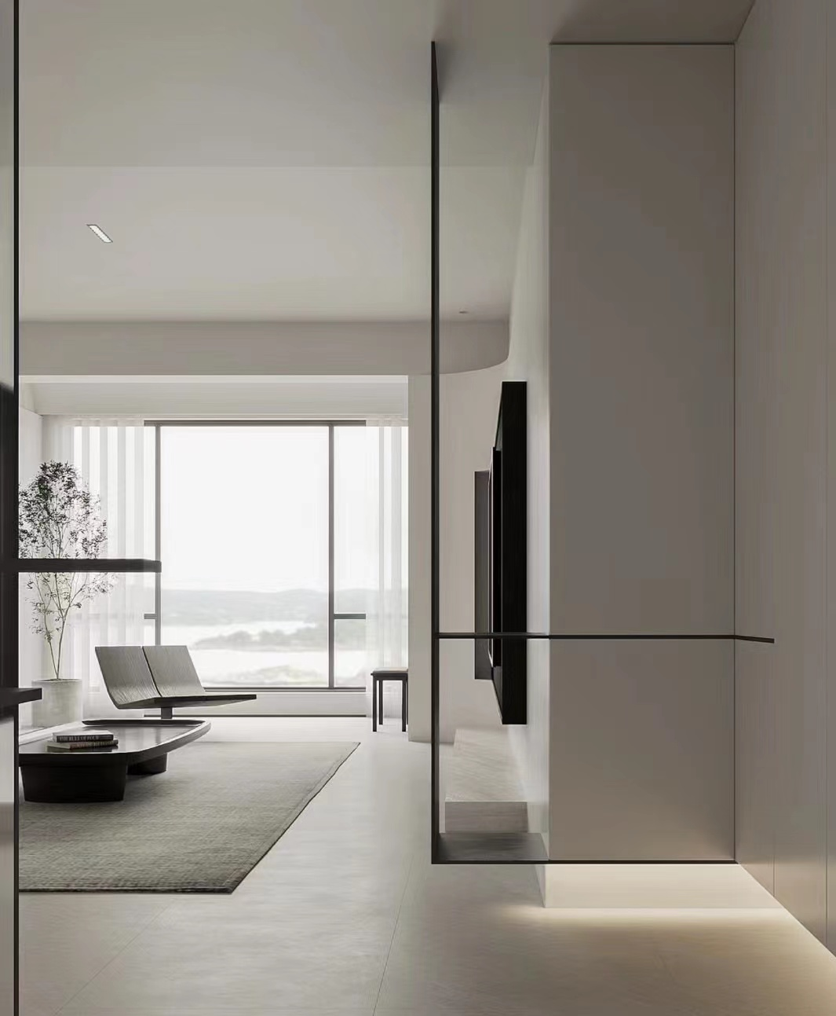
现代东方 | 东方风格也被人称为新中式，是现代风格与东方意境的结合。现代东方将中国古典文化融入生活之中，以现代人的审美需求来打造富有传统韵味的食物，使空间显得简约、清透、内敛，呈现出浓郁的东方情调。 | 现代东方风格的设计元素有，对称布局、有层次的空间、简洁的线条、留白、光影的渗透以及东方园林的借景、框景、藏景等手法，将现代与中国意境相结合。 | 现代东方色彩选择低饱和度的，不需要太浓墨重彩。整体以淡雅为主，红、蓝等比较浓烈的色彩智能作为小部分主题色或点缀色。空间背景色，以灰、白、米黄等色调为主。 | 现代东方的硬装强调简洁鲜明，没有过多复杂的装饰，顶多会有一些木线条的点缀，花费不多。 | 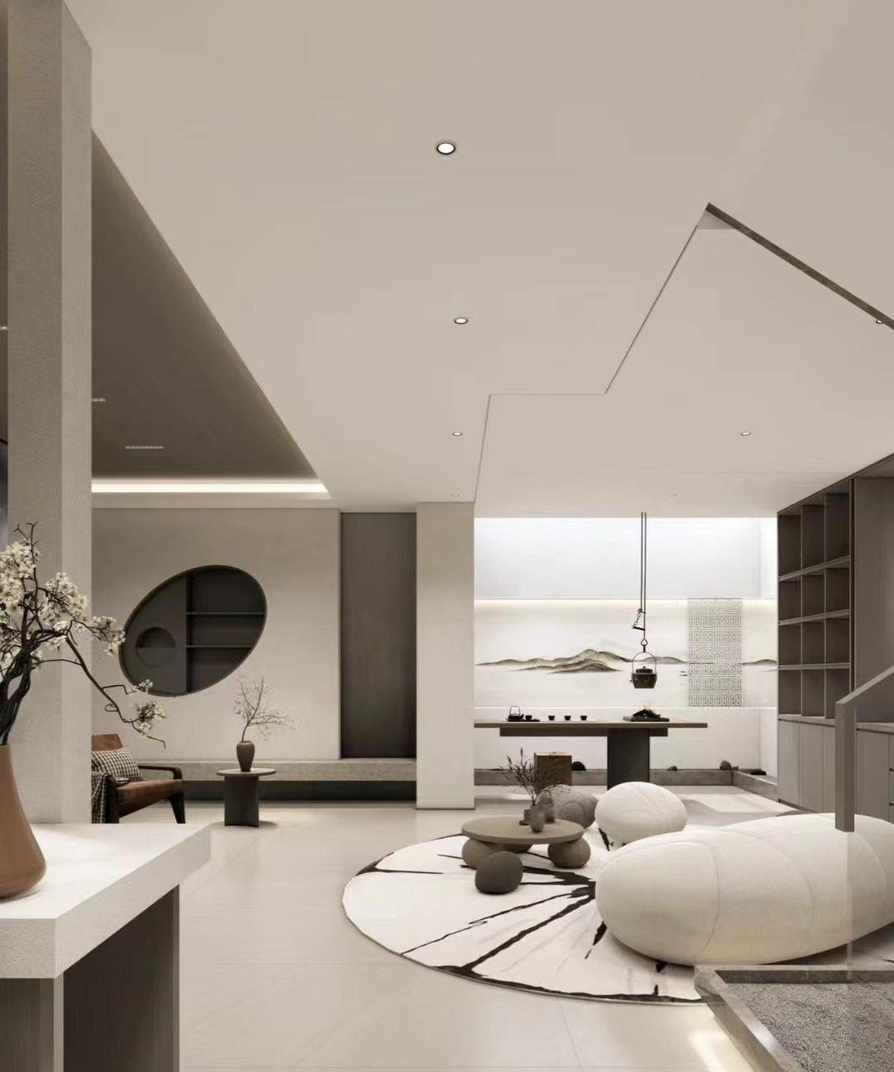
南洋风 | 南洋风也被成为东南亚风或者是度假风，南洋，是明清时期对东南亚国家的统称。那个时期，华人去南洋经商，又受英法殖民的影响，又融入了当地热带风情的特色，所以南洋风既有东南亚热情奔放又有中国文化的底蕴，也兼具了欧式贵族的古典文化。 | 热带南洋风的经典元素有欧式线条、立柱、拱形的门洞。花砖、百叶窗、热带风情的墙纸或者壁画、青花瓷以及藤编的主席家具等等。 | 配色上追求清爽明快、热烈深沉、典雅小资。绿色加棕色，就是南洋风的经典配色。绿色加蓝色，异域风情十足。绿色加红色，典雅又时尚。蓝色加黄色，清新小资又不失时尚。蓝绿加棕色，复古气息浓郁。还有，黑白金，也是南洋风的常用配色。 | 南洋风的硬装，可简洁可复杂，成本由低到高都可以实现。做的简洁一点，比较清新。做的复杂一些，就比较小资精致。 | 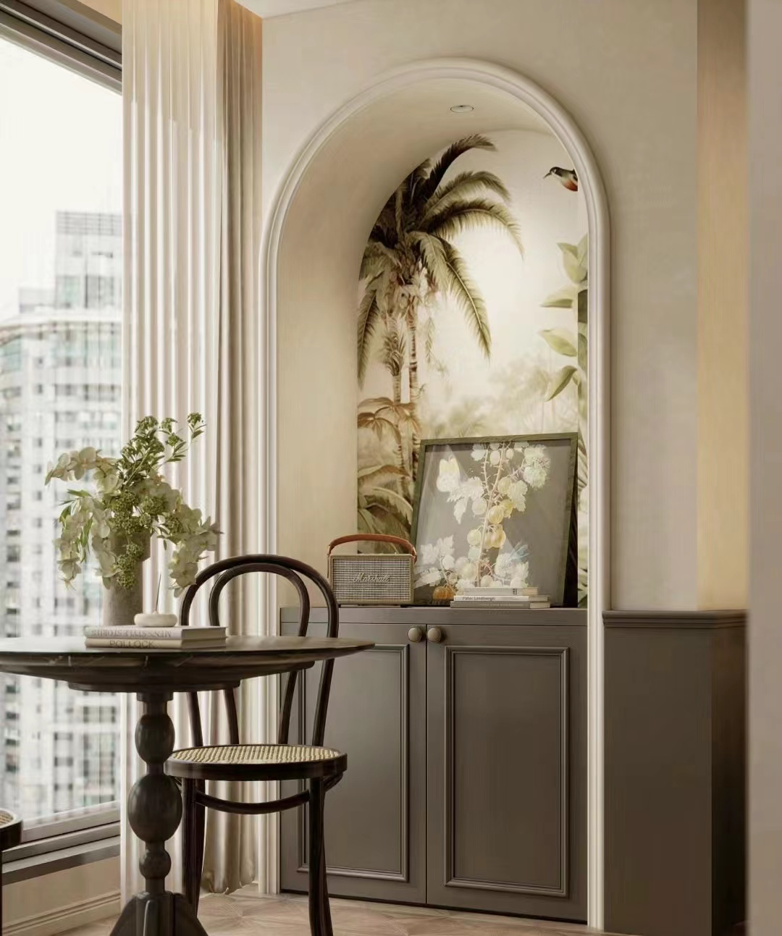
原木风 | 原木风以天然木材为核心，追求自然、质朴和舒适。通过木材的纹理、色彩和质感，打造出一种与自然融合的温暖，宁静的居住环境。 | 原木风的经典元素是天然的木材，如实木地板、木质家具、木梁等等，原木风追求与自然的融合，大面积的窗户或落地窗也是原木风常有的设计手法。 | 原木风的经典配色是自然的色调，如棕色、原木色、深色或中性色调，在加以白色或米色，营造自然温暖的感受。 | 原木风在硬装上强调简洁、干净、明亮，通常运用简洁的线条，不经过过多的雕琢与装饰，所以原木风在硬装上花费不多。 | 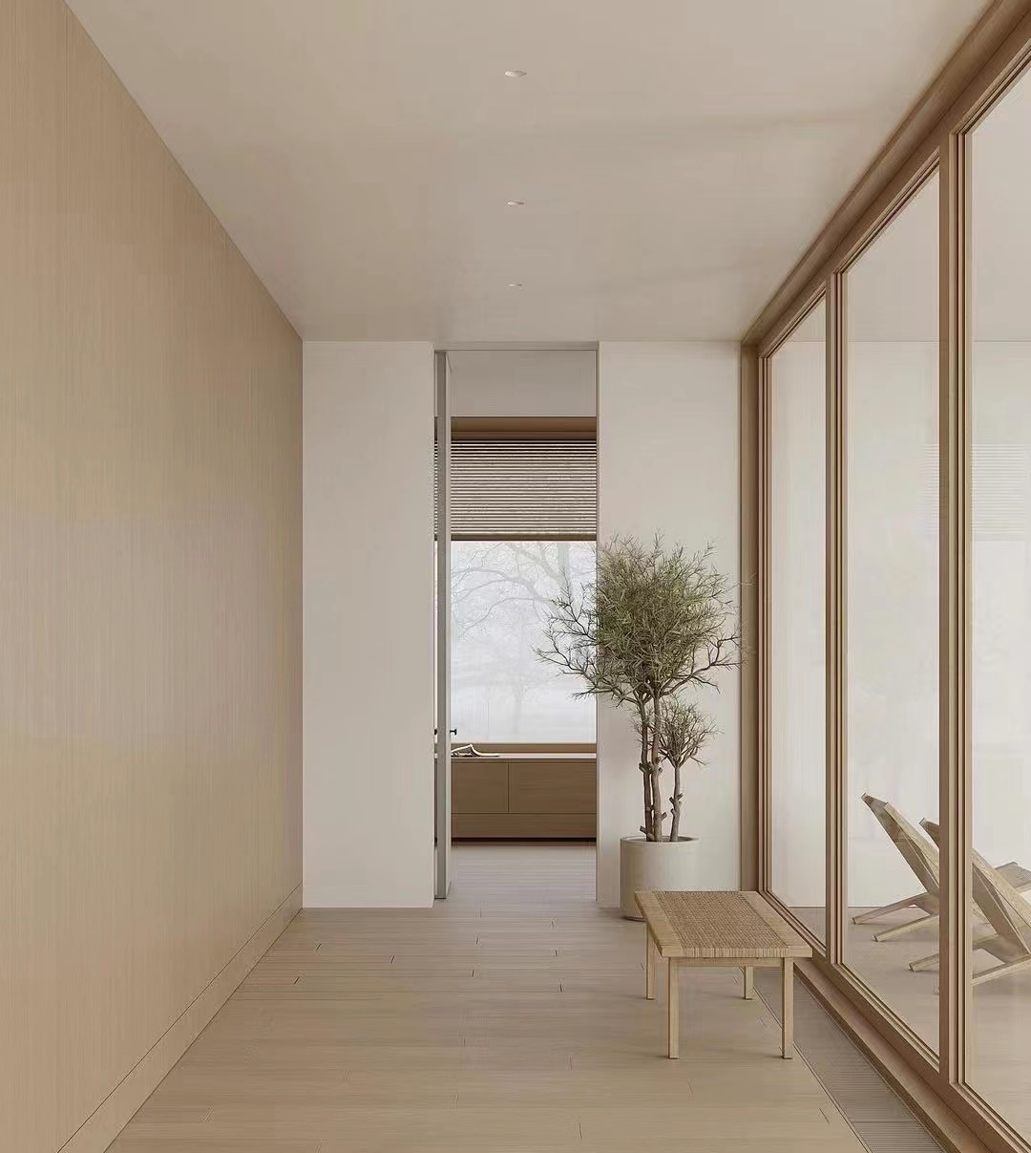

不同风格绿植搭配
极简风 |  | 线条感强、不臃肿、简约的绿植：量天尺、千年木、剑麻等。
现代东方 |  | 植物多选枯枝、线条感强的植物：流泉枫、文竹、滴水观音、红枫等。
南洋风 |  | 凸显热带风情的大叶植物为主：海芋、散尾葵、龟背竹等。
原木风 |  | 自然形态感强的植物：吊钟、麻醉木、美男树、南天竹等。

